상품제안서
케빈 텀블러 500ml | 상품코드: F31658

 |  |  |  |  |  |  | 02-412-0044 | www.easy1.co.kr
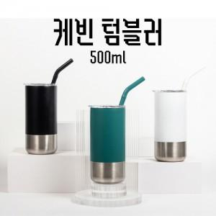

【상세/제작정보】 | <p>배송비(1박스 50개입)</p><p>택배 5000원 부가세별도​&nbsp;</p>

【인쇄/포장옵션】 | 실크, 레이저 / 개별케이스

【공급단가】 | 수량 | 100~ | 300~ | 500~ | 1,000~ | 3,000~
*VAT별도 | 단가 | 8,160원 | 8,020원 | 7,820원 | 7,680원 | 7,480원

【상품 URL】 | https://dev.easy1.co.kr:443/src/goods_detail.php?gdno=31658

